P1
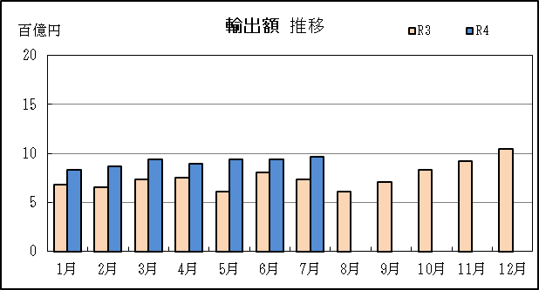
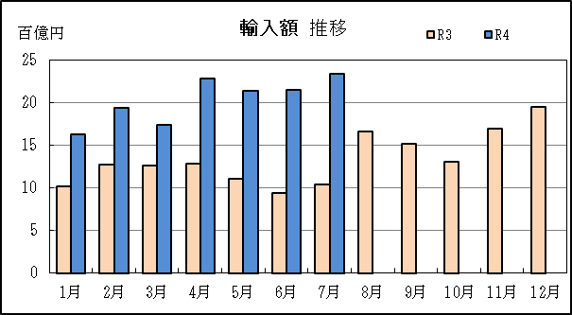
四日市税関支署管内（三重県） 貿易概況

【令和4年7月】 |  |  |  |  |  |  |  |  |  |  |  |  |  |  |  | （単位：百万円、％）
区 分 |  |  |  | 三 重 県 |  |  |  |  |  |  |  |  | 名古屋税関 |  | 全 国
 |  |  |  |  |  |  | 四日市港 |  |  |  | 津港
輸 出 額 |  |  |  | 96,234 |  |  | 96,234 |  |  |  | 0 |  | 1,903,702 |  | 8,752,814
 |  | 前年同期比 |  | 131.0 |  |  | 145.9 |  |  |  | 全減 |  | 103.7 |  | 119.0
 |  | 全 国 比 |  | 1.1 |  |  | 1.1 |  |  |  | 0.0 |  | 21.7 |  | －
輸 入 額 |  |  |  | 233,944 |  |  | 221,565 |  |  |  | 12,380 |  | 1,144,110 |  | 10,189,569
 |  | 前年同期比 |  | 225.8 |  |  | 217.3 |  |  |  | 760.0 |  | 146.4 |  | 147.2
 |  | 全 国 比 |  | 2.3 |  |  | 2.2 |  |  |  | 0.1 |  | 11.2 |  | －
輸 出 入 額 |  |  |  | 330,179 |  |  | 317,799 |  |  |  | 12,380 |  | 3,047,813 |  | 18,942,383
 |  | 前年同期比 |  | 186.5 |  |  | 189.2 |  |  |  | 136.0 |  | 116.5 |  | 132.7
 |  | 全 国 比 |  | 1.7 |  |  | 1.7 |  |  |  | 0.1 |  | 16.1 |  | －
差引額（▲は輸入超過） |  |  |  | ▲ 137,710 |  |  | ▲ 125,330 |  |  |  | ▲ 12,380 |  | 759,592 |  | ▲ 1,436,755
 |  | 前年同期比 |  | 456.5 |  |  | 348.0 |  |  |  | － |  | 72.1 |  | －

【推移】 |  |  |  |  |  |  |  |  |  |  |  |  |  |  |  | （単位：百万円、％）
期 間 |  | 輸 出 額 |  |  | 輸 入 額 |  |  |  | 輸出入額 |  |  |  | 差引額(▲は輸入超過）
 |  | 金 額 |  | 前 年 同期比 | 金 額 |  |  | 前 年 同期比 | 金 額 |  |  | 前 年 同期比 | 金 額 |  |  | 前 年 同期比
平成29年 |  |  | 803,912 | 96.8 |  | 1,426,388 |  | 120.1 |  | 2,230,300 |  | 110.5 | ▲ 622,476 |  |  | 174.6
平成30年 |  |  | 858,881 | 106.8 |  | 1,793,824 |  | 125.8 |  | 2,652,705 |  | 118.9 | ▲ 934,943 |  |  | 150.2
令和元年 |  |  | 907,727 | 105.7 |  | 1,657,746 |  | 92.4 |  | 2,565,474 |  | 96.7 | ▲ 750,019 |  |  | 80.2
令和2年 |  |  | 772,291 | 85.1 |  | 1,146,308 |  | 69.1 |  | 1,918,599 |  | 74.8 | ▲ 374,018 |  |  | 49.9
令和3年 |  |  | 909,410 | 117.8 |  | 1,606,075 |  | 140.1 |  | 2,515,486 |  | 131.1 | ▲ 696,665 |  |  | 186.3
令和2年 | 下期 |  | 406,039 | 89.6 |  | 523,703 |  | 64.1 |  | 929,742 |  | 73.2 |  | ▲ 117,663 |  | 32.3
令和3年 | 上期 |  | 423,756 | 115.7 |  | 688,472 |  | 110.6 |  | 1,112,228 |  | 112.5 |  | ▲ 264,715 |  | 103.3
令和3年 | 下期 |  | 485,654 | 119.6 |  | 917,604 |  | 175.2 |  | 1,403,257 |  | 150.9 |  | ▲ 431,950 |  | 367.1
令和4年 | 上期 |  | 541,547 | 127.8 |  | 1,188,136 |  | 172.6 |  | 1,729,682 |  | 155.5 |  | ▲ 646,589 |  | 244.3
令和3年 | １月 |  | 67,846 | 104.3 |  | 101,566 |  | 72.8 |  | 169,413 |  | 82.8 |  | ▲ 33,720 |  | 45.3
 | ２月 |  | 65,185 | 104.6 |  | 127,652 |  | 100.3 |  | 192,837 |  | 101.7 |  | ▲ 62,467 |  | 96.2
 | ３月 |  | 73,782 | 89.2 |  | 126,144 |  | 97.2 |  | 199,926 |  | 94.1 |  | ▲ 52,363 |  | 111.2
 | ４月 |  | 75,737 | 116.5 |  | 128,010 |  | 135.8 |  | 203,747 |  | 127.9 |  | ▲ 52,274 |  | 178.8
 | ５月 |  | 60,892 | 139.5 |  | 110,710 |  | 175.8 |  | 171,602 |  | 160.9 |  | ▲ 49,819 |  | 257.9
 | ６月 |  | 80,315 | 169.2 |  | 94,388 |  | 137.1 |  | 174,703 |  | 150.2 |  | ▲ 14,073 |  | 65.9
 | ７月 |  | 73,435 | 123.7 |  | 103,601 |  | 134.0 |  | 177,036 |  | 129.5 |  | ▲ 30,167 |  | 167.9
 | ８月 |  | 60,737 | 100.6 |  | 166,400 |  | 192.3 |  | 227,138 |  | 154.6 |  | ▲ 105,663 |  | 404.0
 | ９月 |  | 71,102 | 106.0 |  | 151,898 |  | 162.3 |  | 223,000 |  | 138.8 |  | ▲ 80,797 |  | 304.6
 | 10月 |  | 83,510 | 124.1 |  | 131,153 |  | 144.7 |  | 214,663 |  | 135.9 |  | ▲ 47,643 |  | 203.8
 | 11月 |  | 92,613 | 122.2 |  | 169,587 |  | 217.4 |  | 262,200 |  | 170.5 |  | ▲ 76,974 |  | 35倍
 | 12月 |  | 104,258 | 136.8 |  | 194,963 |  | 199.7 |  | 299,221 |  | 172.1 |  | ▲ 90,706 |  | 423.4
令和4年 | １月 |  | 83,561 | 123.2 |  | 162,803 |  | 160.3 |  | 246,364 |  | 145.4 |  | ▲ 79,243 |  | 235.0
 | ２月 |  | 86,502 | 132.7 |  | 194,438 |  | 152.3 |  | 280,940 |  | 145.7 |  | ▲ 107,936 |  | 172.8
 | ３月 |  | 93,994 | 127.4 |  | 173,765 |  | 137.8 |  | 267,759 |  | 133.9 |  | ▲ 79,771 |  | 152.3
 | ４月 |  | 89,750 | 118.5 |  | 228,007 |  | 178.1 |  | 317,758 |  | 156.0 |  | ▲ 138,257 |  | 264.5
 | ５月 |  | 93,884 | 154.2 |  | 214,385 |  | 193.6 |  | 308,269 |  | 179.6 |  | ▲ 120,501 |  | 241.9
 | ６月 |  | 93,855 | 116.9 |  | 214,737 |  | 227.5 |  | 308,593 |  | 176.6 |  | ▲ 120,882 |  | 859.0
 | ７月 |  | 96,234 | 131.0 |  | 233,944 |  | 225.8 |  | 330,179 |  | 186.5 |  | ▲ 137,710 |  | 456.5
 | ８月
 | ９月
 | 10月
 | 11月
 | 12月
・令和2年以前：確定値
・令和3年：確々報値
・令和4年：輸出の6月分並びに輸入、輸出入及び差引の5月分以前は、確報値
・管内比とは、四日市港が名古屋税関管内に占める割合

【推移グラフ】

P5
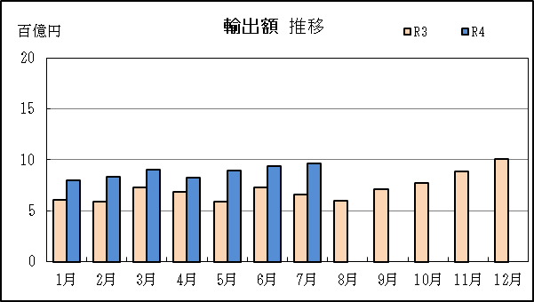
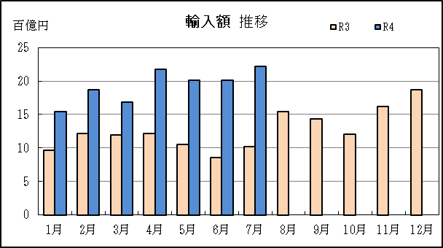
四日市港 貿易概況

【令和4年7月】 |  |  |  |  |  |  |  |  |  |  |  |  |  |  |  |  | （単位：百万円、％）
区 分 |  | 輸 出 額 |  |  |  | 輸 入 額 |  |  |  | 輸出入額 |  |  |  | 差引額(▲は輸入超過）
 |  | 前年同期比 |  | 管内比 |  | 前年同期比 |  | 管内比 |  | 前年同期比 |  | 管内比 |  | 前年同期比 |  | 管内比
四日市港 |  |  | 96,234 |  |  |  | 221,565 |  |  |  | 317,799 |  |  |  | ▲ 125,330
 |  | 145.9 |  | 5.1 |  | 217.3 |  | 19.4 |  | 189.2 |  | 10.4 |  | 348.0 |  | －
名古屋税関 管 内 |  |  | 1,903,702 |  |  |  | 1,144,110 |  |  |  | 3,047,813 |  |  |  | 759,592
 |  | 103.7 |  | － |  | 146.4 |  | － |  | 116.5 |  | － |  | 72.1 |  | －

【推移】 |  |  |  |  |  |  |  |  |  |  |  |  |  |  |  |  | （単位：百万円、％）
期 間 |  | 輸 出 額 |  |  |  | 輸 入 額 |  |  |  | 輸出入額 |  |  |  | 差引額(▲は輸入超過）
 |  | 金 額 |  |  | 前 年 同期比 | 金 額 |  |  | 前 年 同期比 | 金 額 |  |  | 前 年 同期比 | 金 額 |  |  | 前 年 同期比
平成29年 |  |  | 802,602 |  | 100.8 |  | 1,365,256 |  | 121.1 |  | 2,167,858 |  | 112.7 | ▲ 562,654 |  |  | 169.8
平成30年 |  |  | 836,362 |  | 104.2 |  | 1,718,812 |  | 125.9 |  | 2,555,174 |  | 117.9 | ▲ 882,450 |  |  | 156.8
令和元年 |  |  | 836,059 |  | 100.0 |  | 1,586,859 |  | 92.3 |  | 2,422,917 |  | 94.8 | ▲ 750,800 |  |  | 85.1
令和2年 |  |  | 725,204 |  | 86.7 |  | 1,075,265 |  | 67.8 |  | 1,800,469 |  | 74.3 | ▲ 350,061 |  |  | 46.6
令和3年 |  |  | 857,502 |  | 118.2 |  | 1,517,823 |  | 141.2 |  | 2,375,325 |  | 131.9 | ▲ 660,321 |  |  | 188.6
令和2年 | 下期 |  | 379,152 |  | 92.2 |  | 488,508 |  | 63.1 |  | 867,659 |  | 73.2 |  | ▲ 109,356 |  | 30.1
令和3年 | 上期 |  | 394,002 |  | 113.9 |  | 649,196 |  | 110.6 |  | 1,043,198 |  | 111.8 |  | ▲ 255,194 |  | 106.0
令和3年 | 下期 |  | 463,500 |  | 122.2 |  | 868,627 |  | 177.8 |  | 1,332,127 |  | 153.5 |  | ▲ 405,126 |  | 370.5
令和4年 | 上期 |  | 518,971 |  | 131.7 |  | 1,128,706 |  | 173.9 |  | 1,647,676 |  | 157.9 |  | ▲ 609,735 |  | 238.9
令和3年 | １月 |  | 61,026 |  | 101.8 |  | 96,183 |  | 72.5 |  | 157,209 |  | 81.6 |  | ▲ 35,157 |  | 48.4
 | ２月 |  | 58,901 |  | 94.6 |  | 121,108 |  | 100.9 |  | 180,009 |  | 98.7 |  | ▲ 62,207 |  | 107.8
 | ３月 |  | 72,695 |  | 99.3 |  | 119,448 |  | 94.8 |  | 192,143 |  | 96.4 |  | ▲ 46,753 |  | 88.6
 | ４月 |  | 68,732 |  | 115.6 |  | 121,302 |  | 137.4 |  | 190,035 |  | 128.6 |  | ▲ 52,570 |  | 182.4
 | ５月 |  | 59,373 |  | 136.0 |  | 105,272 |  | 183.7 |  | 164,645 |  | 163.1 |  | ▲ 45,899 |  | 336.4
 | ６月 |  | 73,275 |  | 154.4 |  | 85,883 |  | 137.3 |  | 159,158 |  | 144.6 |  | ▲ 12,609 |  | 83.5
 | ７月 |  | 65,958 |  | 124.7 |  | 101,973 |  | 140.7 |  | 167,931 |  | 134.0 |  | ▲ 36,015 |  | 184.0
 | ８月 |  | 59,850 |  | 111.5 |  | 153,981 |  | 192.0 |  | 213,831 |  | 159.7 |  | ▲ 94,131 |  | 354.7
 | ９月 |  | 71,102 |  | 117.1 |  | 143,451 |  | 165.4 |  | 214,552 |  | 145.5 |  | ▲ 72,349 |  | 278.0
 | 10月 |  | 77,336 |  | 115.8 |  | 120,691 |  | 144.3 |  | 198,026 |  | 131.6 |  | ▲ 43,355 |  | 257.4
 | 11月 |  | 88,821 |  | 127.8 |  | 161,596 |  | 224.2 |  | 250,417 |  | 176.9 |  | ▲ 72,774 |  | 28倍
 | 12月 |  | 100,434 |  | 132.8 |  | 186,936 |  | 200.2 |  | 287,370 |  | 170.0 |  | ▲ 86,502 |  | 486.6
令和4年 | １月 |  | 80,150 |  | 131.3 |  | 154,316 |  | 160.4 |  | 234,466 |  | 149.1 |  | ▲ 74,166 |  | 211.0
 | ２月 |  | 83,144 |  | 141.2 |  | 186,948 |  | 154.4 |  | 270,092 |  | 150.0 |  | ▲ 103,804 |  | 166.9
 | ３月 |  | 90,393 |  | 124.3 |  | 168,310 |  | 140.9 |  | 258,703 |  | 134.6 |  | ▲ 77,917 |  | 166.7
 | ４月 |  | 82,070 |  | 119.4 |  | 217,077 |  | 179.0 |  | 299,147 |  | 157.4 |  | ▲ 135,006 |  | 256.8
 | ５月 |  | 89,358 |  | 150.5 |  | 201,203 |  | 191.1 |  | 290,561 |  | 176.5 |  | ▲ 111,845 |  | 243.7
 | ６月 |  | 93,855 |  | 128.1 |  | 200,853 |  | 233.9 |  | 294,709 |  | 185.2 |  | ▲ 106,998 |  | 848.6
 | ７月 |  | 96,234 |  | 145.9 |  | 221,565 |  | 217.3 |  | 317,799 |  | 189.2 |  | ▲ 125,330 |  | 348.0
 | ８月
 | ９月
 | 10月
 | 11月
 | 12月
・令和2年以前：確定値
・令和3年：確々報値
・令和4年：輸出の6月分並びに輸入、輸出入及び差引の5月分以前は、確報値
・管内比とは、四日市港が名古屋税関管内に占める割合

【推移グラフ】

P9
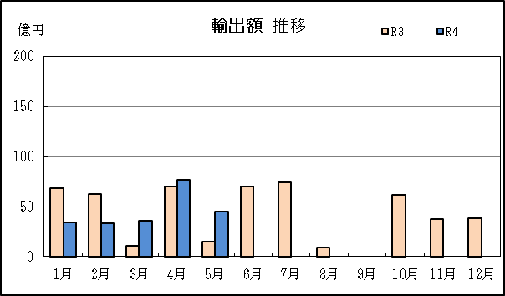
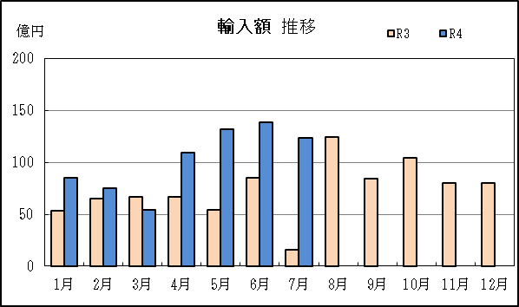
津港 貿易概況

【令和4年7月】 |  |  |  |  |  |  |  |  |  |  |  |  |  |  |  |  | （単位：百万円、％）
区 分 |  | 輸 出 額 |  |  |  | 輸 入 額 |  |  |  | 輸出入額 |  |  |  | 差引額(▲は輸入超過）
 |  | 前年同期比 |  | 管内比 |  | 前年同期比 |  | 管内比 |  | 前年同期比 |  | 管内比 |  | 前年同期比 |  | 管内比
津港 |  |  | － |  |  |  | 12,380 |  |  |  | 12,380 |  |  |  | ▲ 12,380
 |  | 全減 |  | － |  | 760.0 |  | 1.1 |  | 136.0 |  | 0.4 |  | － |  | －
名古屋税関 管 内 |  |  | 1,903,702 |  |  |  | 1,144,110 |  |  |  | 3,047,813 |  |  |  | 759,592
 |  | 103.7 |  | － |  | 146.4 |  | － |  | 116.5 |  | － |  | 72.1 |  | －

【推移】 |  |  |  |  |  |  |  |  |  |  |  |  |  |  |  |  | （単位：百万円、％）
期 間 |  | 輸 出 額 |  |  |  | 輸 入 額 |  |  |  | 輸出入額 |  |  |  | 差引額(▲は輸入超過）
 |  | 金 額 |  |  | 前 年 同期比 | 金 額 |  |  | 前 年 同期比 | 金 額 |  |  | 前 年 同期比 | 金 額 |  |  | 前 年 同期比
平成29年 |  |  | 1,310 |  | 3.8 |  | 61,132 |  | 102.5 |  | 62,442 |  | 66.2 |  | ▲ 59,823 |  | 240.0
平成30年 |  |  | 22,519 |  | 17倍 |  | 75,012 |  | 122.7 |  | 97,531 |  | 156.2 |  | ▲ 52,493 |  | 87.7
令和元年 |  |  | 71,668 |  | 318.3 |  | 70,888 |  | 94.5 |  | 142,556 |  | 146.2 |  | 781 |  | －
令和2年 |  |  | 47,087 |  | 65.7 |  | 71,043 |  | 100.2 |  | 118,130 |  | 82.9 |  | ▲ 23,956 |  | －
令和3年 |  |  | 51,908 |  | 110.2 |  | 88,252 |  | 124.2 |  | 140,160 |  | 118.6 |  | ▲ 36,345 |  | 151.7
令和2年 | 下期 |  | 26,888 |  | 63.5 |  | 35,195 |  | 82.1 |  | 62,083 |  | 72.9 |  | ▲ 8,307 |  | 15倍
令和3年 | 上期 |  | 29,754 |  | 147.3 |  | 39,276 |  | 109.6 |  | 69,030 |  | 123.2 |  | ▲ 9,521 |  | 60.8
令和3年 | 下期 |  | 22,153 |  | 82.4 |  | 48,977 |  | 139.2 |  | 71,130 |  | 114.6 |  | ▲ 26,824 |  | 322.9
令和4年 | 上期 |  | 22,576 |  | 75.9 |  | 59,430 |  | 151.3 |  | 82,006 |  | 118.8 |  | ▲ 36,854 |  | 387.1
令和3年 | １月 |  | 6,820 |  | 133.5 |  | 5,384 |  | 78.3 |  | 12,204 |  | 101.8 |  | 1,436 |  | －
 | ２月 |  | 6,284 |  | 437倍 |  | 6,544 |  | 90.8 |  | 12,828 |  | 177.6 |  | ▲ 260 |  | 3.6
 | ３月 |  | 1,087 |  | 11.4 |  | 6,697 |  | 175.1 |  | 7,783 |  | 58.4 |  | ▲ 5,610 |  | －
 | ４月 |  | 7,004 |  | 125.5 |  | 6,708 |  | 111.8 |  | 13,712 |  | 118.4 |  | 296 |  | －
 | ５月 |  | 1,519 |  | 全増 |  | 5,438 |  | 95.8 |  | 6,957 |  | 122.6 |  | ▲ 3,919 |  | 69.1
 | ６月 |  | 7,040 |  | 全増 |  | 8,504 |  | 135.9 |  | 15,545 |  | 248.3 |  | ▲ 1,464 |  | 23.4
 | ７月 |  | 7,477 |  | 115.5 |  | 1,629 |  | 33.5 |  | 9,106 |  | 80.3 |  | 5,848 |  | 362.2
 | ８月 |  | 887 |  | 13.2 |  | 12,419 |  | 195.7 |  | 13,307 |  | 101.8 |  | ▲ 11,532 |  | －
 | ９月 |  | － |  | 全減 |  | 8,448 |  | 123.8 |  | 8,448 |  | 64.3 |  | ▲ 8,448 |  | 17倍
 | 10月 |  | 6,174 |  | 13倍 |  | 10,462 |  | 149.1 |  | 16,637 |  | 221.7 |  | ▲ 4,288 |  | 65.7
 | 11月 |  | 3,791 |  | 60.3 |  | 7,991 |  | 135.0 |  | 11,783 |  | 96.5 |  | ▲ 4,200 |  | －
 | 12月 |  | 3,823 |  | 648.2 |  | 8,027 |  | 189.6 |  | 11,851 |  | 245.7 |  | ▲ 4,204 |  | 115.4
令和4年 | １月 |  | 3,410 |  | 50.0 |  | 8,488 |  | 157.7 |  | 11,898 |  | 97.5 |  | ▲ 5,077 |  | －
 | ２月 |  | 3,358 |  | 53.4 |  | 7,490 |  | 114.5 |  | 10,849 |  | 84.6 |  | ▲ 4,132 |  | 16倍
 | ３月 |  | 3,601 |  | 331.4 |  | 5,455 |  | 81.5 |  | 9,056 |  | 116.4 |  | ▲ 1,853 |  | 33.0
 | ４月 |  | 7,680 |  | 109.7 |  | 10,931 |  | 162.9 |  | 18,611 |  | 135.7 |  | ▲ 3,251 |  | －
 | ５月 |  | 4,526 |  | 297.9 |  | 13,182 |  | 242.4 |  | 17,708 |  | 254.5 |  | ▲ 8,656 |  | 220.9
 | ６月 |  | － |  | 全減 |  | 13,884 |  | 163.3 |  | 13,884 |  | 89.3 |  | ▲ 13,884 |  | 948.1
 | ７月 |  | － |  | 全減 |  | 12,380 |  | 760.0 |  | 12,380 |  | 136.0 |  | ▲ 12,380 |  | －
 | ８月
 | ９月
 | 10月
 | 11月
 | 12月
・令和2年以前：確定値
・令和3年：確々報値
・令和4年：輸出の6月分並びに輸入、輸出入及び差引の5月分以前は、確報値
・管内比とは、津港が名古屋税関管内に占める割合

【推移グラフ】

